спецификация
* Цена Крупного опта действует при единовременном заказе от 100 000 рублей
Новая коллекция осень-зима 2016/17 |  |  |  |  |  |  |  |  |  |  |  |  |  |  |  |  |  |  |  |  |  |  |  |  |  |  |  | 1
Пальто женское, био-пух | длина: 105см |  |  |  |  | размер: 42-52 |  |  |  | Пальто женское, био-пух | длина: 85см |  |  |  |  | размер: 42-52 |  |  | Пальто женское, био-пух | длина: 60см |  |  |  |  | размер: 42-52
62-278*** |  |  |  |  |  | рост: 164-180 |  |  |  | 62-277*** |  |  |  |  |  | рост: 158-174 |  |  | 62-280*** |  |  |  |  |  | рост: 158-172
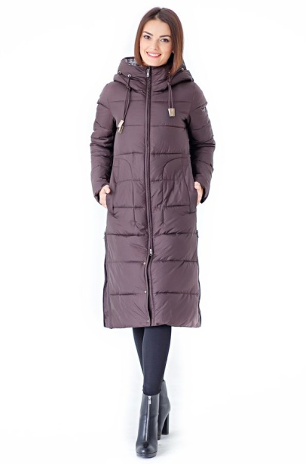 | deep navy |  |  |  |  |  | 0 |  |  | 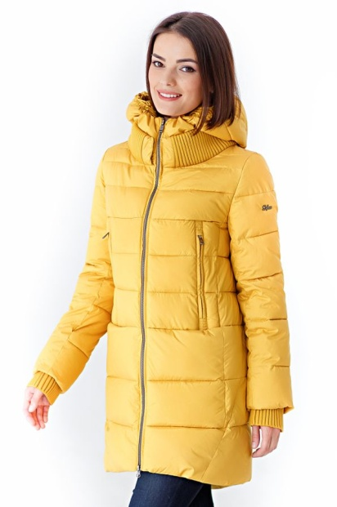 | indigo |  |  |  |  |  | 0 |  | 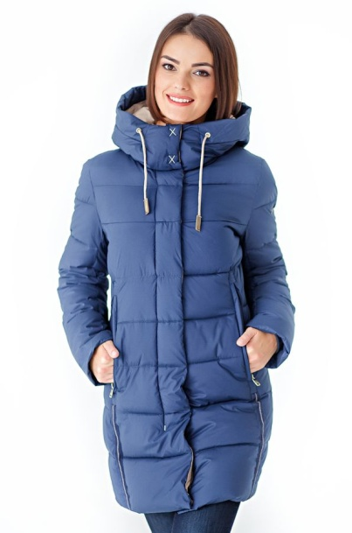 | indigo |  |  |  |  |  | 0
 | coffee |  |  |  |  |  | 0 |  |  |  | yellow |  |  |  |  |  | 0 |  |  | yellow |  |  |  |  |  | 0
 |  |  |  |  |  |  | 0 |  |  |  | beige |  |  |  |  |  | 0 |  |  |  |  |  |  |  |  | 0
 | 0 |  |  |  |  |  | 0 |  |  |  |  |  |  |  |  |  | 0 |  |  |  |  |  |  |  |  | 0
 |  | 42 | 44 | 46 | 48 | 50 | 52 |  |  |  |  | 42 | 44 | 46 | 48 | 50 | 52 |  |  |  | 42 | 44 | 46 | 48 | 50 | 52
 | d.n |  |  |  |  |  |  |  |  |  | in. |  |  |  |  |  |  |  |  | in.
 | c. |  |  |  |  |  |  |  |  |  | y. |  |  |  |  |  |  |  |  | y.
 |  |  |  |  |  |  |  |  |  |  | bg/

 | посмотреть на сайте |  |  |  |  |  |  |  |  |  | посмотреть на сайте |  |  |  |  |  |  |  |  | посмотреть на сайте

 | 0 |  |  |  |  |  |  |  |  |  | 0 |  |  |  |  |  |  |  |  | 0

 | (для заметок) |  |  |  |  |  |  |  |  |  | (для заметок) |  |  |  |  |  |  |  |  | (для заметок)
 | 6,000 ₽ |  |  |  |  |  | крупный опт |  |  |  | 6,200 ₽ |  |  |  |  |  | крупный опт |  |  | 5,500 ₽ |  |  |  |  |  | крупный опт
 | 6,300 ₽ |  |  |  |  |  | опт |  |  |  | 6,500 ₽ |  |  |  |  |  | опт |  |  | 5,800 ₽ |  |  |  |  |  | опт
Пальто женское, био-пух | длина: 92см |  |  |  |  | размер: 42-54 |  |  |  | Пальто женское, био-пух | длина: 115см |  |  |  |  | размер: 42-52 |  |  | Пальто женское, био-пух | длина: 95см |  |  |  |  | размер: 42-52
62-279*** |  |  |  |  |  | рост: 154-174 |  |  |  | 62-267*** |  |  |  |  |  | рост: 164-180 |  |  | 62-202*** |  |  |  |  |  | рост: 158-174
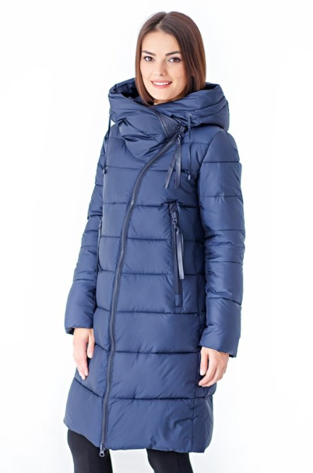 | deep navy |  |  |  |  |  | 0 |  |  | 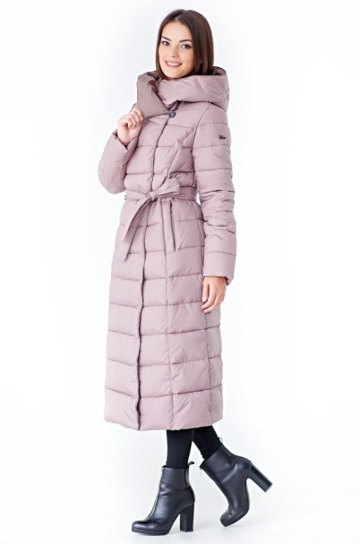 | orchid |  |  |  |  |  | 0 |  | 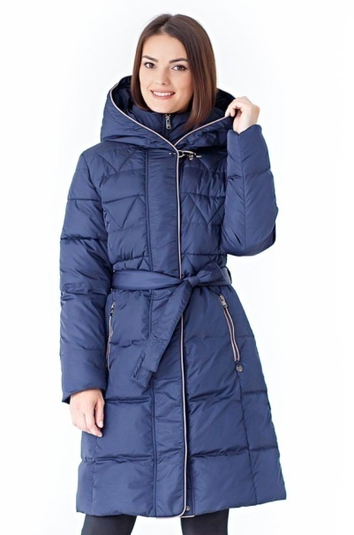 | lt.coffee |  |  |  |  |  | 0
 | coffe |  |  |  |  |  | 0 |  |  |  | deep navy |  |  |  |  |  | 0 |  |  | d.navy |  |  |  |  |  | 0
 | black |  |  |  |  |  | 0 |  |  |  |  |  |  |  |  |  | 0 |  |  |  |  |  |  |  |  | 0
 |  |  |  |  |  |  | 0 |  |  |  |  |  |  |  |  |  | 0 |  |  | 0 |  |  |  |  |  | 0
 |  | 42 | 44 | 46 | 48 | 50 | 52 | 54 |  |  |  | 42 | 44 | 46 | 48 | 50 | 52 |  |  |  | 42 | 44 | 46 | 48 | 50 | 52
 | d.n |  |  |  |  |  |  |  |  |  | or.
 | c. |  |  |  |  |  |  |  |  |  | d.n
 | bk.

 | посмотреть на сайте |  |  |  |  |  |  |  |  |  | посмотреть на сайте |  |  |  |  |  |  |  |  | посмотреть на сайте

 | 0 |  |  |  |  |  |  |  |  |  | 0 |  |  |  |  |  |  |  |  | 0

 | (для заметок) |  |  |  |  |  |  |  |  |  | (для заметок) |  |  |  |  |  |  |  |  | (для заметок)
 | 5,800 ₽ |  |  |  |  |  | крупный опт |  |  |  | 6,100 ₽ |  |  |  |  |  | крупный опт |  |  | 5,250 ₽ |  |  |  |  |  | крупный опт
 | 6,100 ₽ |  |  |  |  |  | опт |  |  |  | 6,400 ₽ |  |  |  |  |  | опт |  |  | 5,550 ₽ |  |  |  |  |  | опт
 |  |  |  |  |  |  |  |  |  |  |  |  |  |  |  |  |  |  |  |  |  |  |  |  |  |  |  | 2
Куртка женcкая, Thinsulate | длина: 75см |  |  |  |  | размер: 42-54 |  |  |  | Парка женcкая, Thinsulate | длина: 95см |  |  |  |  | размер: 42-54 |  |  | Парка женcкая, Thinsulate | длина: 90см |  |  |  |  | размер: 42-54
62-201** |  |  |  |  |  | рост: 158-172 |  |  |  | 62-203*** |  |  |  |  |  | рост: 158-176 |  |  | 62-230*** |  |  |  |  |  | рост: 158-172
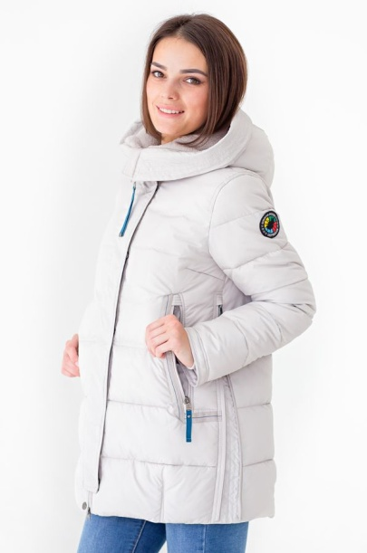 | sand |  |  |  |  |  | 0 |  |  | 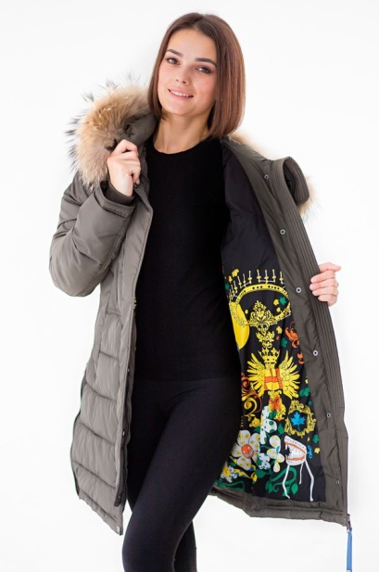 | khaki |  |  |  |  |  | 0 |  | 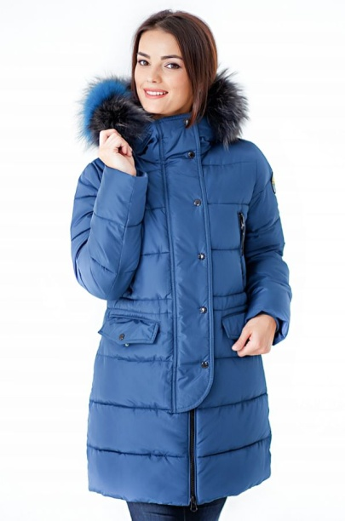 | khaki |  |  |  |  |  | 0
 | okean |  |  |  |  |  | 0 |  |  |  | sand |  |  |  |  |  | 0 |  |  | okean |  |  |  |  |  | 0
 | star red |  |  |  |  |  | 0 |  |  |  | star red |  |  |  |  |  | 0 |  |  |  |  |  |  |  |  | 0
 |  |  |  |  |  |  | 0 |  |  |  | 0 |  |  |  |  |  | 0
 |  | 42 | 44 | 46 | 48 | 50 | 52 | 54 |  |  |  | 42 | 44 | 46 | 48 | 50 | 52 | 54 |  |  | 42 | 44 | 46 | 48 | 50 | 52 | 54
 | s. |  |  |  |  |  |  |  |  |  | kh. |  |  |  |  |  |  |  |  | kh.
 | ok. |  |  |  |  |  |  |  |  |  | s. |  |  |  |  |  |  |  |  | ok.
 | s.r. |  |  |  |  |  |  |  |  |  | s.r.

 | посмотреть на сайте |  |  |  |  |  |  |  |  |  | посмотреть на сайте |  |  |  |  |  |  |  |  | посмотреть на сайте

 | Подклад принтованый |  |  |  |  |  |  |  |  |  | Подклад принтованый |  |  |  |  |  |  |  |  | Подклад принтованый

 | (для заметок) |  |  |  |  |  |  |  |  |  | (для заметок) |  |  |  |  |  |  |  |  | (для заметок)
 | 5,960 ₽ |  |  |  |  |  | крупный опт |  |  |  | 7,500 ₽ |  |  |  |  |  | крупный опт |  |  | 7,500 ₽ |  |  |  |  |  | крупный опт
 |  |  |  |  |  |  | опт |  |  |  |  |  |  |  |  |  | опт |  |  |  |  |  |  |  |  | опт
Пальто женcкое, пух | длина: 90см |  |  |  |  | размер: 42-54 |  |  |  | Пальто женcкое, пух | длина: 95см |  |  |  |  | размер: 42-54 |  |  | Парка женcкая, био-пух | длина: 75см |  |  |  |  | размер: 42-52
52-152*** |  |  |  |  |  | рост: 158-172 |  |  |  | 52-178*** |  |  |  |  |  | рост: 158-176 |  |  | 62-291** |  |  |  |  |  | рост: 158-172
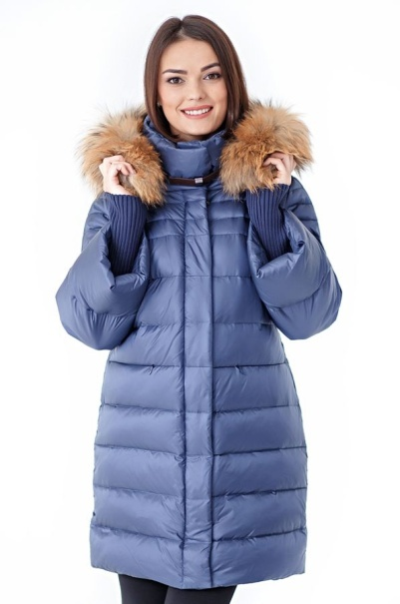 | olive grey |  |  |  |  |  | 0 |  |  | 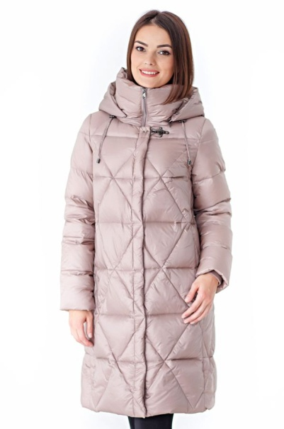 | olive grey |  |  |  |  |  | 0 |  | 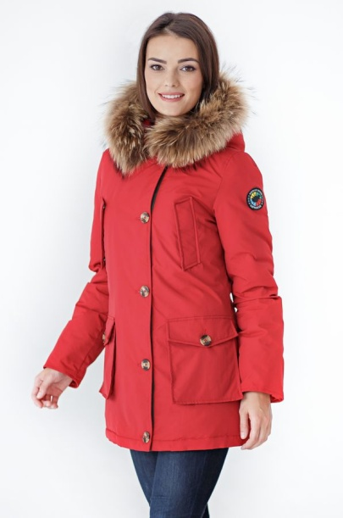 | red |  |  |  |  |  | 0
 | navy |  |  |  |  |  | 0 |  |  |  | orchid |  |  |  |  |  | 0 |  |  | khaki |  |  |  |  |  | 0
 |  |  |  |  |  |  | 0 |  |  |  |  |  |  |  |  |  | 0 |  |  |  |  |  |  |  |  | 0
 |  |  |  |  |  |  | 0 |  |  |  | 0 |  |  |  |  |  | 0
 |  | 42 | 44 | 46 | 48 | 50 | 52 | 54 |  |  |  | 42 | 44 | 46 | 48 | 50 | 52 | 54 |  |  | 42 | 44 | 46 | 48 | 50 | 52
 | o.g |  |  |  |  |  |  |  |  |  |  |  |  |  |  |  |  |  |  | r.
 | n. |  |  |  |  |  |  |  |  |  |  |  |  |  |  |  |  |  |  | kh.

 | посмотреть на сайте |  |  |  |  |  |  |  |  |  | посмотреть на сайте |  |  |  |  |  |  |  |  | посмотреть на сайте

 | (для заметок) |  |  |  |  |  |  |  |  |  | (для заметок) |  |  |  |  |  |  |  |  | (для заметок)
 | 7,600 ₽ |  |  |  |  |  | крупный опт |  |  |  | 6,100 ₽ |  |  |  |  |  | крупный опт |  |  | 4,950 ₽ |  |  |  |  |  | крупный опт
 | 7,900 ₽ |  |  |  |  |  | опт |  |  |  | 6,400 ₽ |  |  |  |  |  | опт |  |  | 5,250 ₽ |  |  |  |  |  | опт
 |  |  |  |  |  |  |  |  |  |  |  |  |  |  |  |  |  |  |  |  |  |  |  |  |  |  |  | 3
Куртка женская, | длина: 83см |  |  |  |  | размер: 44-58 |  |  |  | Пальто женcкое, био-пух | длина: 100см |  |  |  |  | размер: 46-56 |  |  | Пальто женское | длина: 100см |  |  |  |  | размер: 46-62
62-233** |  |  |  |  |  | рост: 158-172 |  |  |  | 62-255*** |  |  |  |  |  | рост: 158-176 |  |  | 62-225*** |  |  |  |  |  | рост: 158-172
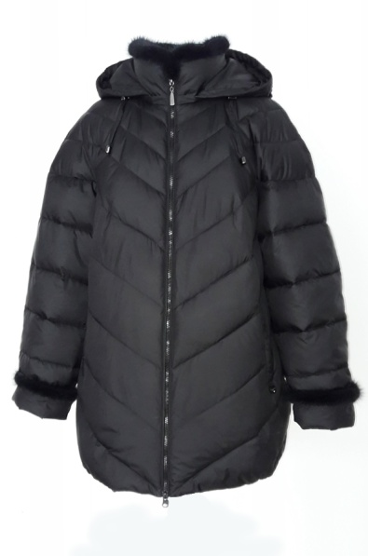 | black |  |  |  |  |  | 0 |  |  | 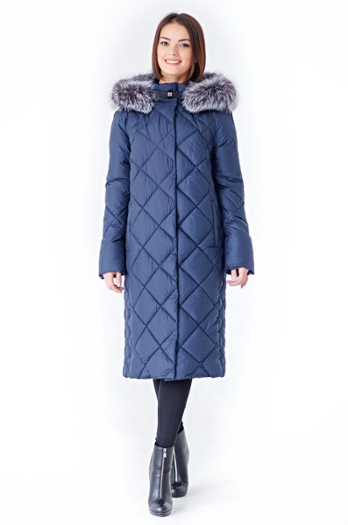 | d.navy |  |  |  |  |  | 0 |  | 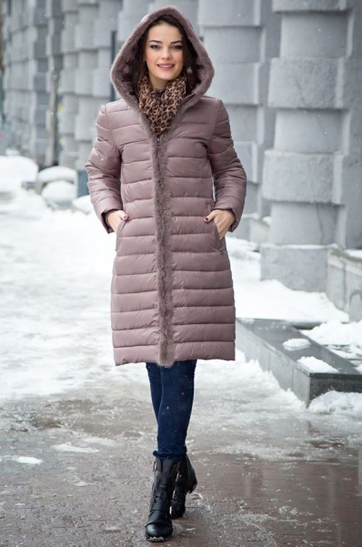 | d.navy |  |  |  |  |  | 0
 | d.breeze |  |  |  |  |  | 0 |  |  |  | orchid |  |  |  |  |  | 0 |  |  | black |  |  |  |  |  | 0
 |  |  |  |  |  |  | 0 |  |  |  |  |  |  |  |  |  | 0 |  |  | lt.coffee |  |  |  |  |  | 0
 |  |  |  |  |  |  | 0 |  |  |  | 0 |  |  |  |  |  | 0
 |  | 44 | 46 | 48 | 50 | 52 | 54 | 56 | 58 |  |  | 46 | 48 | 50 | 52 | 54 | 56 |  |  |  | 46 | 48 | 50 | 52 | 54 | 56 | 58 | 60 | 62
 | bk. |  |  |  |  |  |  |  |  |  | d.n. |  |  |  |  |  |  |  |  | d.n.
 | d.b. |  |  |  |  |  |  |  |  |  | or. |  |  |  |  |  |  |  |  | bk.
 |  |  |  |  |  |  |  |  |  |  |  |  |  |  |  |  |  |  |  | l.c |  |  |  |  |  |  |  | * | *

 |  |  |  |  |  |  |  |  |  |  | посмотреть на сайте

 | SIZE+ |  |  |  |  |  |  |  |  |  | SIZE+ |  |  |  |  |  |  |  |  | SIZE+

 | (для заметок) |  |  |  |  |  |  |  |  |  | (для заметок) |  |  |  |  |  |  |  |  | (для заметок)
 | 5,250 ₽ |  |  |  |  |  | крупный опт |  |  |  | 8,500 ₽ |  |  |  |  |  | крупный опт |  |  | 6,150 ₽ |  |  |  |  |  | крупный опт
 | 5,550 ₽ |  |  |  |  |  | опт |  |  |  | 8,800 ₽ |  |  |  |  |  | опт |  |  | 6,450 ₽ |  |  |  |  |  | опт
Пальто жен. утепленное | длина: 90см |  |  |  |  | размер: 48-60 |  |  |  | Куртка жен. утепленнная | длина: 88см |  |  |  |  | размер: 44-54 |  |  | Пальто жен. утепленное | длина: 60см |  |  |  |  | размер: 46-60
62-210* |  |  |  |  |  | рост: 158-172 |  |  |  | 62-226* |  |  |  |  |  | рост: 158-172 |  |  | 52-257** |  |  |  |  |  | рост: 164-176
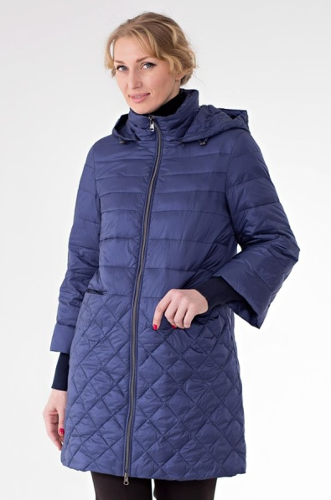 | navy |  |  |  |  |  | 0 |  |  | 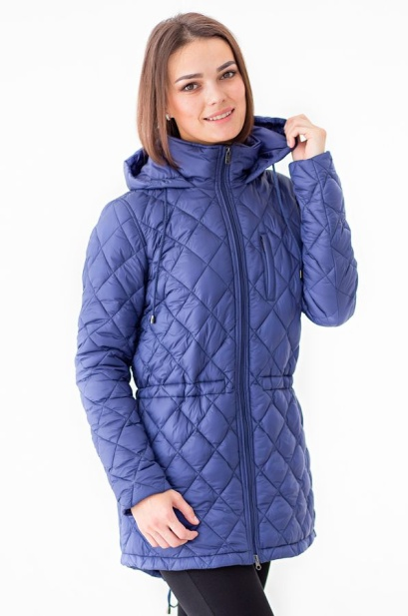 | navy |  |  |  |  |  | 0 |  | 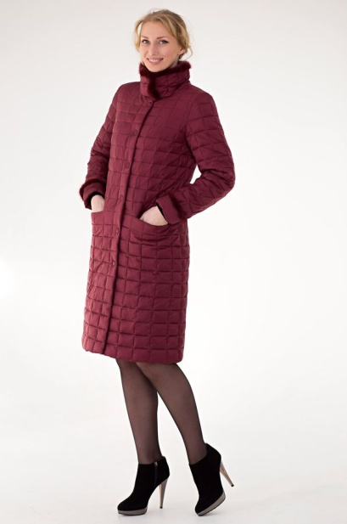 | sangria |  |  |  |  |  | 0
 | olive grey |  |  |  |  |  | 0 |  |  |  | olive grey |  |  |  |  |  | 0
 |  |  |  |  |  |  | 0 |  |  |  |  |  |  |  |  |  | 0 |  |  |  |  |  |  |  |  | 0
 |  |  |  |  |  |  | 0 |  |  |  |  |  |  |  |  |  | 0 |  |  | 0 |  |  |  |  |  | 0
 |  | 48 | 50 | 52 | 54 | 56 | 58 | 60 |  |  |  | 44 | 46 | 48 | 50 | 52 | 54 |  |  |  | 46 | 48 | 50 | 52 | 54 | 56 | 58 | 60
 | n. |  |  |  |  |  |  |  |  |  | n. |  |  |  |  |  |  |  |  | sg
 | o/g |  |  |  |  |  |  |  |  |  | o/g

 | посмотреть на сайте |  |  |  |  |  |  |  |  |  | посмотреть на сайте |  |  |  |  |  |  |  |  | посмотреть на сайте

 | 0 |  |  |  |  |  |  |  |  |  |  |  |  |  |  |  |  |  |  | 0

 | (для заметок) |  |  |  |  |  |  |  |  |  | (для заметок) |  |  |  |  |  |  |  |  | (для заметок)
 | 4,350 ₽ |  |  |  |  |  | крупный опт |  |  |  | 4,350 ₽ |  |  |  |  |  | крупный опт |  |  | 6,150 ₽ |  |  |  |  |  | крупный опт
 | 4,650 ₽ |  |  |  |  |  | опт |  |  |  | 4,650 ₽ |  |  |  |  |  | опт |  |  | 6,450 ₽ |  |  |  |  |  | опт

